Sheet1
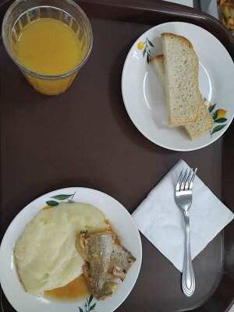
Школа | МБОУ Большекирсановская сош имени Героя Советского Союза Хайло В.А. |  |  | Отд./корп |  |  |  | День | 2024-04-26

Прием пищи | Раздел | № рец. | Блюдо | Выход, г | Цена | Калорийность | Белки | Жиры | Углеводы
Завтрак | гор.блюдо | 229 | рыба,тушенная в томате с овощами | 100.00 | 29.04 | 105.00 | 9.75 | 4.95 | 3.80
 | гор.напиток | 389 | сок витаминизированный (апельсин) | 180.00 | 29.16 | 76.32 | 0.90 | 0.00 | 18.18
 | хлеб | 30 | хлеб пшеничный | 30.00 | 2.64 | 69.00 | 2.28 | 0.24 | 14.10
 |  | 312 | пюре картофельное | 130.00 | 11.41 | 118.95 | 2.65 | 4.16 | 17.72
 |  | 338 | фрукты (яблоко) | 100.00 | 8.27 | 47.00 | 0.40 | 0.40 | 9.80

Завтрак 2 | фрукты

Обед | закуска
 | 1 блюдо |  | .
 | 2 блюдо
 | гарнир
 | сладкое
 | хлеб бел.
 | хлеб черн.

 |  |  |  | 540.00 | 80.52 | 416.27 | 15.98 | 9.75 | 63.60

